フォトカプラ絶縁アナログ伝送
目的 |  | 総合判定
フォトカプラを用いた アナログ信号の絶縁伝送 |  | ○

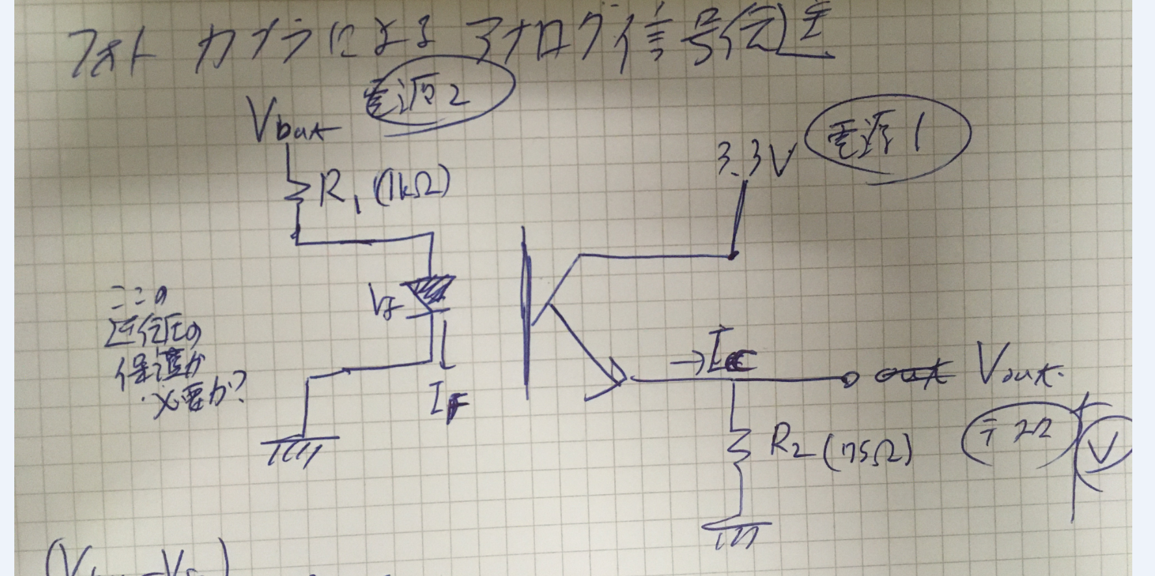
要求仕様
ロジック電圧Vcc | 5.0[V]
バッテリ電圧(最大)Vbat | 25.8[V]
出力電圧(最大)Vout | 3.3[V]
負荷側逆起電圧最大値 | 27.7[V] | 安全率1.1
特性計算
順電流最大値 (R1最大電流) | 0.0042451612903[A]
R1損失 | 0.11173264516[W]
R2最大電流 | 0.047058823529[A]
R2損失 | 0.15058823529[W]
Vout最大値 | 3.4[V]

抵抗仕様 |  | 判定
入力側抵抗R1
└抵抗値 | 6200.0[Ω]
└許容最大損失(定常) | 0.25[W] | ○
出力側抵抗R2
└抵抗値 | 68.0[Ω]
└許容最大損失(定常) | 0.25[W] | ○

フォトカプラ特性
名称 | PC817

電気的工学的特性 ※データシート記載の代表値 |  | 判定
順電圧V_F(最小値) | -
順電圧V_F(標準値) | 1.2[V]
順電圧V_F(最大値) | 1.4[V]
光電流(Min) | 0.0025[A]
光電流(Max) | 0.03[A]
コレクタ・エミッタ間飽和電圧(min) | -
コレクタ・エミッタ間飽和電圧(avg) | 0.1[V]
コレクタ・エミッタ間飽和電圧(max) | 0.2[V]

絶対最大定格 |  | 判定
入力
順電流I_F | 0.05[A] | ○
せん頭順電流I_FM | 1[A]
許容損失P | 0.070[W]
出力
コレクタ・エミッタ間電圧V_CEO | 80[V] | ○
コレクタ電流I_C | 0.05[A] | ○ | 実測値0.04[A]以下のことを確認した
コレクタ損失P_C | 0.150[W]

電圧モニタ用非反転増幅回路
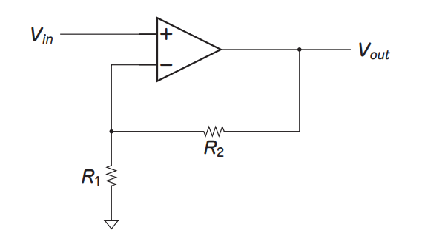
 |  | https://www.cqpub.co.jp/hanbai/books/13/13501/13501_step25.pdf
Gain[倍] | 4
R1 | 1000
R2 | 3000

検証
Gain[倍] | 4

